상품제안서
칠리 대나무 볼펜 Bamboo CHILI | 상품코드: F24569

 |  |  |  |  |  |  | 02-412-0044 | www.easy1.co.kr
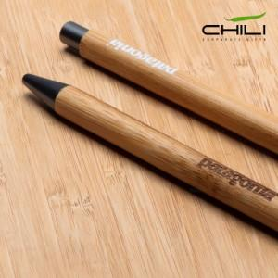

【상세/제작정보】 | <p><i>​</i>&nbsp;</p>

【인쇄/포장옵션】 | 실크, 레이저, 풀칼라 / 포장불가능

【공급단가】 | 수량 | 1,000~ | 2,000~ | 3,000~ | 5,000~ | 10,000~
*VAT별도 | 단가 | 990원 | 950원 | 920원 | 880원 | 860원

【상품 URL】 | https://dev.easy1.co.kr:443/src/goods_detail.php?gdno=24569

